상품제안서
애니존 오픈형 무선 블루투스 이어폰 ANY-E4 ProBone | 상품코드: F31896

 |  |  |  |  |  |  | 02-412-0044 | www.easy1.co.kr
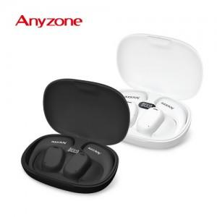

【상세/제작정보】 | 카톤 미만 배송비 : 4.000원 (1box 40개)

【인쇄/포장옵션】 | 실크, 레이저 / 포장지포장

【공급단가】 | 수량 | 100~ | 300~ | 500~ | 1,000~ | 3,000~
*VAT별도 | 단가 | 15,270원 | 15,010원 | 14,630원 | 14,380원 | 13,990원

【상품 URL】 | https://easy1.co.kr:443/src/goods_detail.php?gdno=31896

